상품제안서
뉴 메가 진공 스텐텀블러 900+기본뚜껑 | 상품코드: F14975

 |  |  |  |  |  |  | 02-412-0044 | www.easy1.co.kr
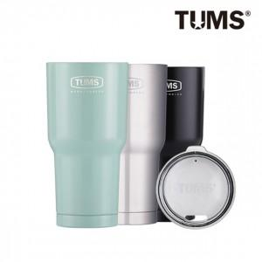

【상세/제작정보】 | 스테인레스 이중구조로 뛰어난 보온보냉

【인쇄/포장옵션】 | 레이저, 개별인쇄 / 포장지포장

【공급단가】 | 수량 | 50~ | 100~ | 500~ | 1,000~ | 2,000~
*VAT별도 | 단가 | 7,870원 | 7,740원 | 7,560원 | 7,370원 | 7,240원

【상품 URL】 | http://www.easy1.co.kr/src/goods_detail.php?gdno=14975

